Узб
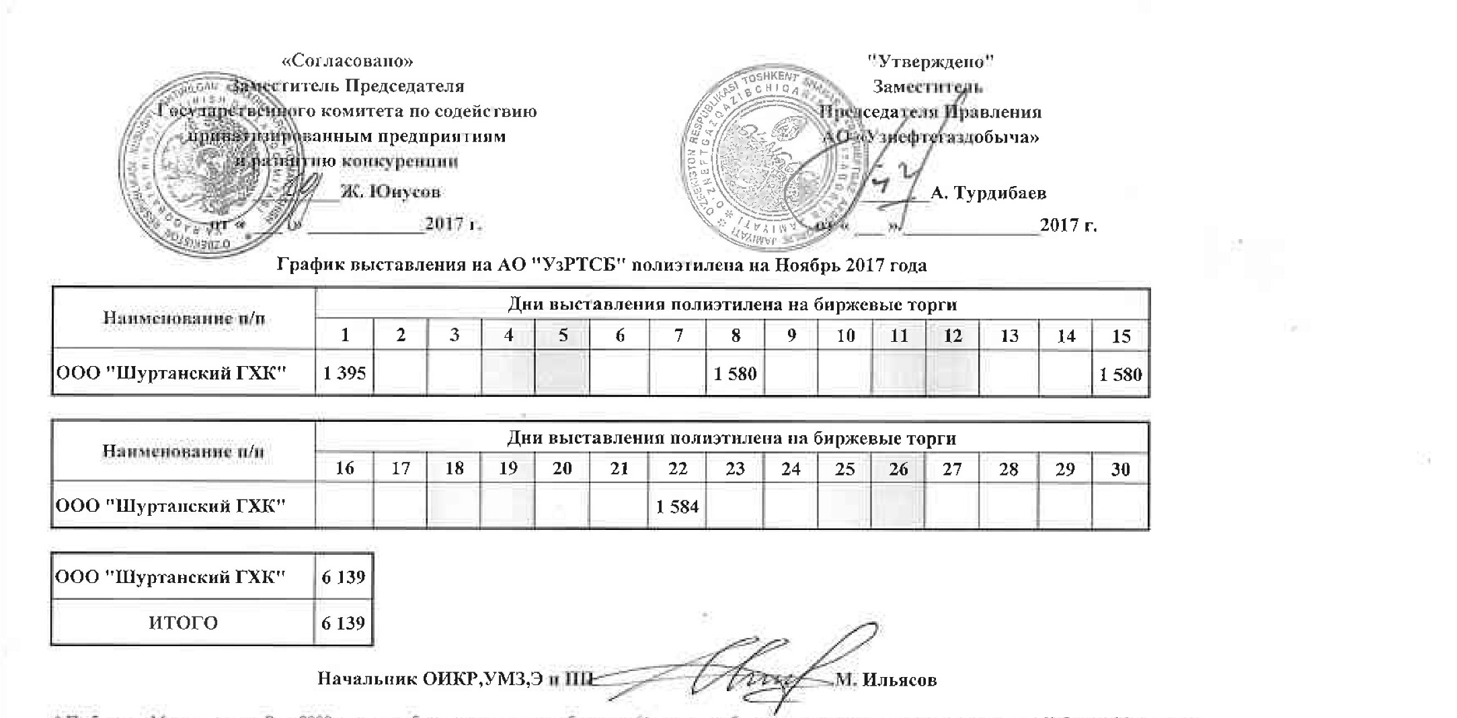
2017 йил ноябрь ойида УзРТХБ орқали сотувга қўйиладиган полиэтилен маҳсулоти миқдорлари ЖАДВАЛИ

Номи | Кунлар
 | 1 | 2 | 3 | 4 | 5 | 6 | 7 | 8 | 9 | 10 | 11 | 12 | 13 | 14 | 15
ООО "Шуртанский ГХК" | 1,395 |  |  |  |  |  |  | 1,580 |  |  |  |  |  |  | 1,580

Номи | Кунлар
 | 16 | 17 | 18 | 19 | 20 | 21 | 22 | 23 | 24 | 25 | 26 | 27 | 28 | 29 | 30
ООО "Шуртанский ГХК" |  |  |  |  |  |  | 1,584

ООО "Шуртанский ГХК" | 6,139
Жами | 6,139

